3.python
<<<<<<< HEAD

=======
脚本解释型语言的内部机制
在运行结果之前，得到结果之后
1.python先将脚本编译成字节码文件（pyc,pyo）
2.python虚拟机解释并运行字节码文件
>>>>>>> 26b751eba5d273e9adbcaa5b5cb52b22db0f0aa9

编译型语言的内部机制
1。先将源代码翻译成机器码，生成可执行文件，执行可执行文件

python在赋值时定义数据类型
有格式约束，必须是tab出4个空格
记得写#coding=utf-8 正则：coding[:=]\s*([-\w.]+)\

单行注释#
多行注释“ “ “ ”“”
\ ()

<<<<<<< HEAD
第一节
脚本解释型语言的内部机制
在运行结果之前，得到结果之后
1.python先将脚本编译成字节码文件（pyc,pyo）
2.python虚拟机解释并运行字节码文件
import compile
py_compile.compile('1.py') 会产生1.pyc
python -O -m py_compile 1.py 产生1.pyo

第二节
syntaxerror 语法错误
nameerror 变量名不对
indexerror 索引错误
indentationerror
变量名不能以数字开头
id(变量) 内存位置

第三节
3.0/2=1.5
3.0//2=1.0 整除法
3**2=9
1>2 and 2<3 false

第四节
type（变量名）
a=123j 为复数型，做抛物线
mail='hi,\n hello \n this is andy'
"hello" 三重引号 换行
k=‘abckd’
print k[0] a
切片 a[1:4] bck 包括1不包括4 包含起始点不包括终点
反取 用a[-2:-5:-1] -1表示从后往前取，从-2个开始取到-4个 默认步长为1
a[2:] ckd
a[::1] 一步一取 a[：：2] 从第一个开始两步一取

第五节
a[:]=a[::]
len(a)
a*5 序列中表示出现的次数
cmp(str1,str2)
存储要求比较安全的话用元祖存储（）不能随意被更改
t=(1,)逗号不能丢否则不是tuple型
a,b,c=(1,2,3)

第六节
list 和tuple区别
list可变，list[0]可以重新赋值，id(list)不变
tuple不可以，如果tuple整体重新赋值，id（tuple）会变掉的
list添加值
list1.append()
list.remove(list[4])而不是直接list.remove('12345678')
del()同上
不可变的tuple有什么意义？因为tuple不可变，所以代码更安全。如果可能，能用tuple代替list就尽量用tuple
第七节
{}dict
字典对象可变, 无序
dict={'name':'andy,'age':28,'gender':'male'}
dict[name] ==andy
del dic['name']
dict.pop()
dict.clear()
dict.get(1,'自定义信息')
默认情况下，dict迭代的是key。如果要迭代value，可以用for value in d.values()，如果要同时迭代key和value，可以用for k, v in d.items()。
由于字符串也是可迭代对象，因此，也可以作用于for循环：

第八节
indentationerror 缩进error
缩进要空4格
if True:
True 非空非0都是真，None，0，空量为假

dd 删除一行
d$ 删除以当前字符开始的一行字符
ndd 删除以当前行开始的n行
dw 删除以当前字符开始的一个字
ndw 删除以当前字符开始的n个字
D 与d$同义
d) 删除到下一句的开始
d} 删除到下一段的开始
d回车 删除2行

第九节
for i in range(i,j,[,步长]): 冒号不能丢
for i in range(1,11,2) 1,3,5,7,9
for i in range(3): 0,1,2

第十节
遍历字典
d={1:111,3:3333}
for x in d:
print d[x]
for k,v in d.items():
print k
prit v
<<<<<<< HEAD

=======

>>>>>>> eb9a9f0a61e2b0b6a5555ca96d0f9571e13661df
第十一节
print "-------",x
pass 什么都不会操作 代码桩，站位的作用
continue 跳过当次循环
break 跳出循环

第十二节
函数的形参和实参
#coding:utf8 --显示中文
#coding:gbk windows
default 值设置的时候注意xy

第十三节 变量作用域
局部变量和全局变量
global y 强制将y设置成全局变量

第十四节 return返回值
return默认返回none
return执行后，函数终止
区分返回值和打印
return可以是任意类型

<<<<<<< HEAD
=======
第十五节 冗余函数
def f(x,y):
print x,y
t=('a','b')
f(t) 不对，t只代表一个x
f(t,'c')

t=('ic','id')
def f(x,y):
print “%s:%s” % (x,y)
f(*t) --*表示t是个元祖2个值一一对应
f(**d)
字典中的key与形参一一对应才可以传值
d={name:"name",age:30}

处理冗余的实参,如果传多个值如下
def f(x,*args):
print x
 | print args
#NAME?

#NAME?
def f(x,*args,**kwargs)
print x
 | print args
 | pring kwargs
eg: f(x=1,y=2)

第十六节 匿名函数lambda
lambda快速定义单行的最小函数，是从lisp借用来的，可以用在任何需要函数的地方
def f(x,y):
return x*y
the same as
g=lambda x,y:x*y

使用python写一些执行脚本时，使用lambda可以省去定义函数
reduce为逐次操作list里的每项，接收的参数为2个，最后返回一个结果
递归求阶乘
l=range(1,6)
def f(x,y):
return x*y
reduce(f,l) 5的阶乘
||
f=lambda x,y:x*y
reduce(lambda x,y:x*y,l)

第十七节 switch
通过字典实现switch
定义一个字典
调用字典的get
>>>>>>> 03902d11224beeda12567f034d81cae5fa19deb9

第十八节 内置函数
def a(x):
if x<0:
 | return -x
 | return x
n=a(-10)

print n 返回绝对值

绝对值 abs()
max() min()
len() divmod() pow() round() callable() isinstance() cmp() range() xrange()
str.capitalize() str.replace() str.split() list.append()
import string
string.replace()
filter() zip() map() reduce()

def f(x):
if x>5:
 | return true
f(10)
filter(f,L) 序列的筛选
zip
map(none,name,age,tel)
map(fhs,a,b)

l=range(1,101)

reduce(lambda x,y:x+y,l) 1到100的和

第十九节 模块
每个py文件都可以成为一个模块
重复代码不会写两遍，可以把已有的py文件当成一个模块
内置属性__name__
例如，确定一个字符串是否和另外一个字符串匹配。正确的，你可以使用 is equal 或 == 操作符。
你也可以使用例如 >= 或 < 来确定几个字符串的排列顺序。
== 用来判断两个对象的值是否相等（跟 Java 不同，Java 中 == 用来判断是否是同一个对象)。
0<grade<60
在一个文件中直接import另外一个py文件即可使用
包：
python模块可以按目录组织为包
创建一个包的步骤是：建立一个名字为包名字的文件夹
在改文件夹下创建一个__init__.py文件
根据需要在该文件夹下存放脚本文件、已编译扩展及子包
import 包.模块
包.模块.函数
或者
from 模块 import 函数
or
from 包 import 模块

第二十节 正则表达式
.
*
import re
[] 指定一个字符集
元字符在字符集中不起作用[akm$]
补集匹配不在区间范围内的字符：[^5]除了5
[0-9] 0到9任意一个数
s='abc'
re.findall(s, 'a')
st=aaa
res=r"top" 规则
re.findall(rule, string)
r=r"[0-9]x"===r“\dx”
\D [^0-9]
\w [a-zA-Z0-9]

重复
010-00000000
r=r"010-\d{8}"
re.findall(r,'phonenumber')
匹配

*前面的重复0到多次
r=r"ab*" b重复0到多次
re.findall(r,'a')有结果

#NAME?
r=r"ab+" b重复1到多次
re.findall(r,'a') 无结果

？匹配1次或0次 表示可有可无
网站匹配电话规则
r=r"^010-?\d{8}" 010开头
r=r"\d{3,4}-?\d{8}" 固话
tel=re.comile(r) 编译
tel.findall('000-00000000')

最小匹配
?加在重复后
r=r"ab+?"

{m,n}
其中m和n是十进制整数，至少有m个重复，至多有n个重复
{0,} == *
{1,} == +
{0,1} == ?

避免大小写
rr=re.compile(r'abcd',re.I)
rr.findall('Abcd')

是否在字符串刚开始的位置匹配
match()开头找
search()整体扫描
finditer()迭代对象返回

s="hello world"

s.replace('world','python')

rs=r"w...d"
re.sub(rs,'python','wdddd,world,wwww')
re.split

第二十一节 深内存和浅内存
浅拷贝是对应用的拷贝，只对父对象进行拷贝
b=a a,b的地址空间一样
import copy
c=copy.copy(a)
a和c的地址空间不同
深拷贝与原对象完全不同 独立
d=copy.deepcopy(a)

第二十二节
python读写文件
fo = open('/home/txt',‘w’) 如果txt不存在则创建

r 读
r+ 读写 指针在文件开头的位置
先r再w 则会在文件末尾添加
w 删除文件 写
w+ 删除文件读写
a 写入：在文件末尾追加新的内容，文件不存在创建之
a+ 读写：在文件末尾追加新的内容，文件不存在创建之
b 打开二进制文件
U支持所有的换行符号

fo.read() read之后会将指针放到文件移至末尾
fo.close()

fo = open('/home/txt',‘w’)
fo.write('加油')
fo.close()

文件对象方法
readline 每次可以读取一行
FileObject.next() 迭代
a.writelines("contents") 多行写入
a.flush() 提交更新 断点续传
a.close()

fo.seek(0,0)指针放到开头
fo.seek(0,2)
0 正数向右偏移，负数向左偏移
1 :表示将文件指针指向从文件的当前位置，向后移动“偏移量”字节
2：表示将文件指针指向从文件的尾部，向前移动偏移量字节

.*? 懒惰模式（非贪婪模式）
*? 重复任意次，但尽可能少重复
+? 重复1次或更多次，但尽可能少重复
?? 重复0次或1次，但尽可能少重复
{n,m}? 重复n到m次，但尽可能少重复
{n,}? 重复n次以上，但尽可能少重复

第二十三节 OS模块
import os
os.mkdir('/root/andy')
os.makedirs('a/b/c')
os.rmdir('test')
os.removedirs('test')
os.listdir('')
os.getcwd() pwd
os.chdir('/') cd
os.walk(path)

第二十四节 异常处理
异常抛出
try:
open(addd.txt)

sh -x类似调试 python

raise抛出异常 see try.py

第二十五节 类和对象
python类定义
class automobile
成员变量
 | 成员函数
类名的首字母要大写：
当需要创建的类型不能用简单类型表示时就需要创建类
类把需要的变量和函数组合在一起，这种包含也称之为封装
class Myclass():
def fun(self):
 | return 'test'
 | f = 123

andy = Myclass() 实例化对象

对象的名字叫句柄
if __name__ == "__main__"
myClass1 = MyClass() #创建类的一个实例

创建对象的过程称之为实例化；当一个对象被创建后，包含三个特性：对象的句柄，属性和方法
句柄用于区分不同的对象，对象的属性和方法在类中的成员变量和成员函数对应。

BIF=BUILD-IN FUNCTION
dir(__builtins__)
变量名不可以用数字开头
str=r'c:\windows'
原始字符串
isinstance/type 参数类型

chapter 8
避免悬挂else，python强制配对if else
assert 3>4 自爆程序 断言，置入检查点，当需要确保程序中的某个条件一定为真才能让程序正常工作的话，assert很有用

for I in fish:
print(I,end=' ')
print(I,len(i))
continue终止本轮循环开始下一轮循环

append 加一个元素
member.extend([''a,'b'])扩张多个元素
member.insert(0,'andy')在第一个位置插入andy
列表拷贝 member2=member[:] 单一个冒号就是包含整个列表元素

del member[1]
meber.remove(content)
member.pop() 从后往前删除

分片
member[1:3] 1索引值为1,3结束索引位，不包含3

member * 3 列表复制3次
member *=3 复制3次直接赋值member
member.reverse()
member.sort(reverse=True)

元组不能更改
temp = 8,
8 * 8,

删除元组，需要用切片搞

str='I love fishc'
str[:6] stands for pre-6 char
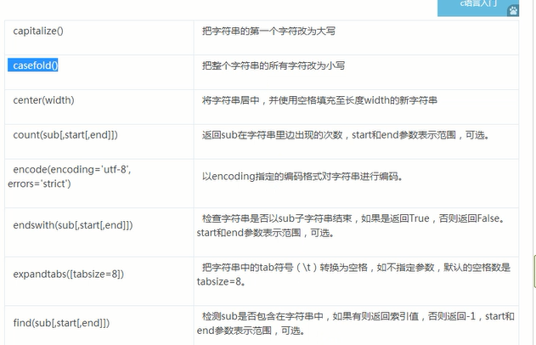

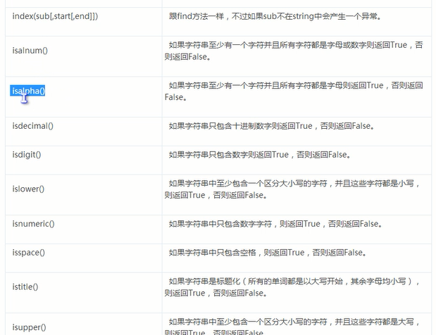

012为位置参数

m.n m 代表位数

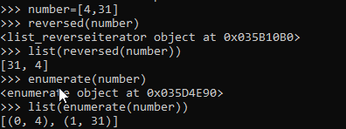

枚举，位置和值

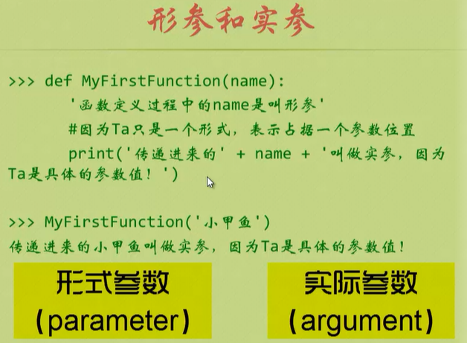

hs.__doc__ 函数文档

收集参数

有返回值的是函数，过程是没有返回值的。

def myfun()
global count 将count改为全局变量
count=10
print (count)

支持函数嵌套

lambda一句话函数
filter
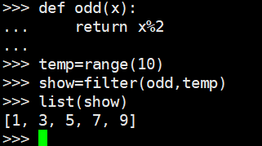
 |  |  | 奇数

等于
list(filter(lambda x:x%2,range(10)))

map映射

22.递归
import sys
sys.setrescursion(100000)
阶乘

xjy025 index
字典是映射类型

销售洗脑，低风险创业，销售就是玩转情商，顾客为什么购买

xjy027
集合是唯一的
集合和字典都是无序的

frozenset

xjy028
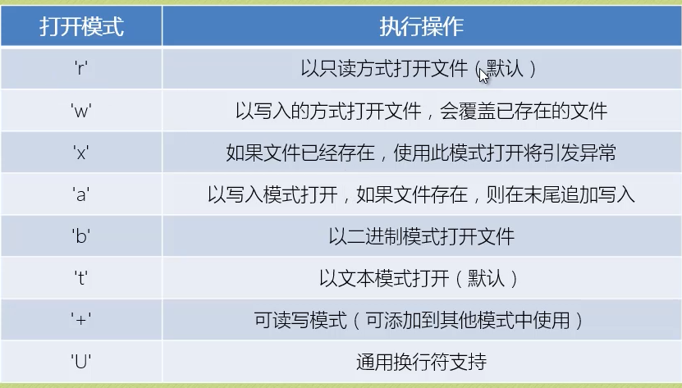

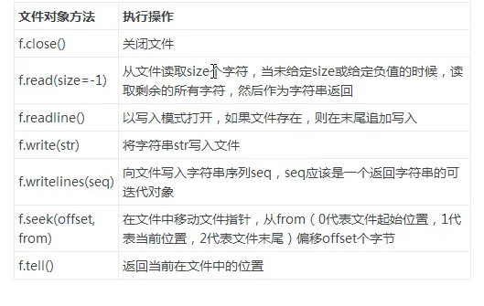

xjy029
awk:

代码重复就用函数

xjy030
import random
secret=random.randint(1,19)
import os
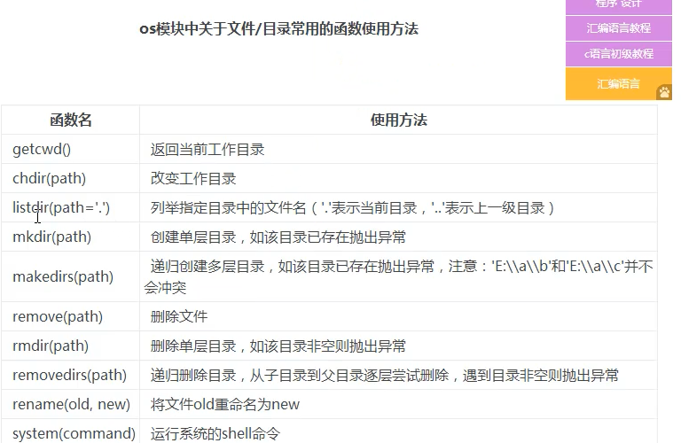

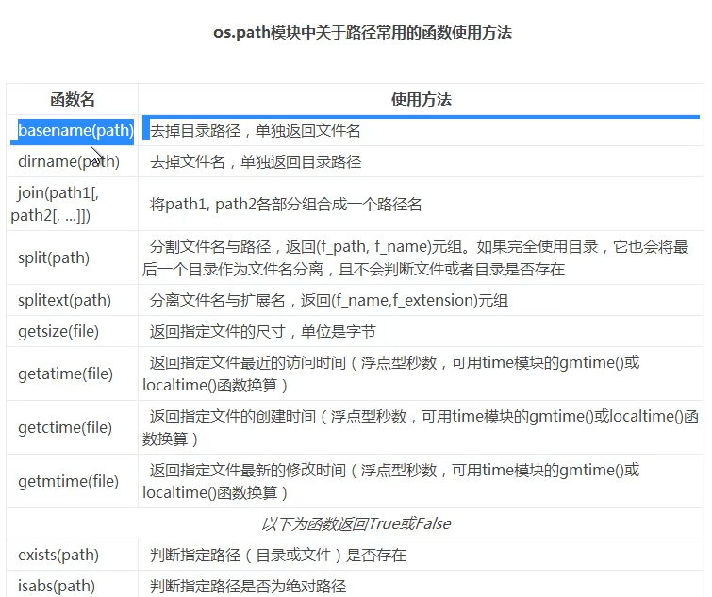

xjy031
pickle泡菜
import pickle

xjy032异常处理
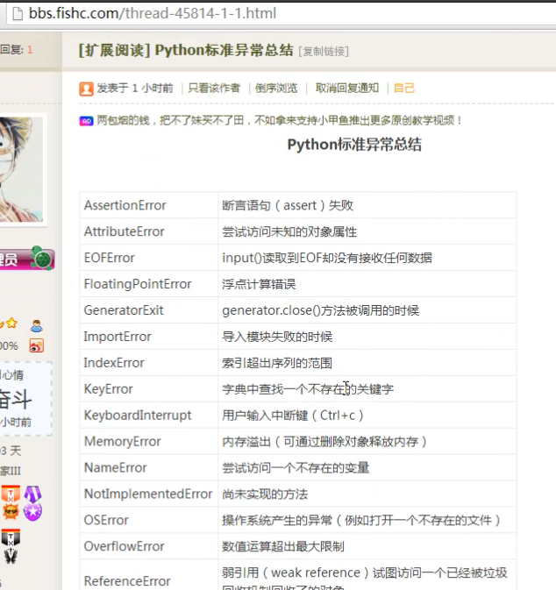

xjy033
try
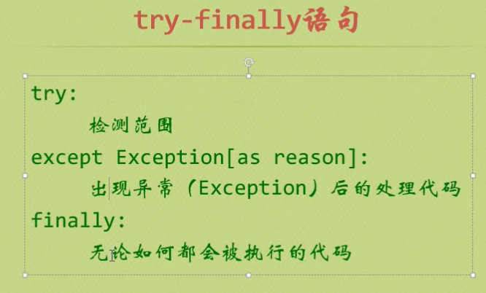

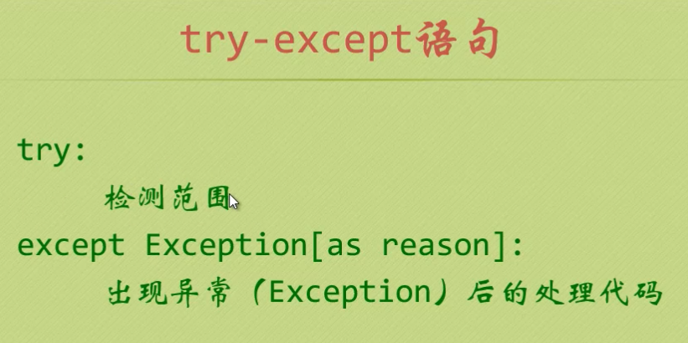

raise抛出异常 see try.py
xjy034
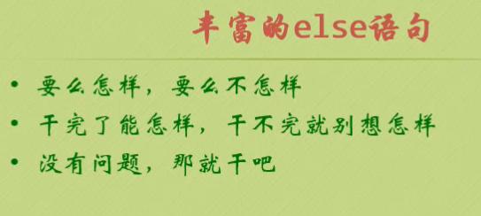

与while一起使用，当for循环没有break执行完之后，去执行else里的语句
与try一起使用

xjy035
（1）import easygui
easygui.msgbox('hello')
（2）from easygui import *
（3）import easygui as G 推荐用法

xjy036
对象=属性+方法
静态属性，动态方法（函数） |  | 类对象如下
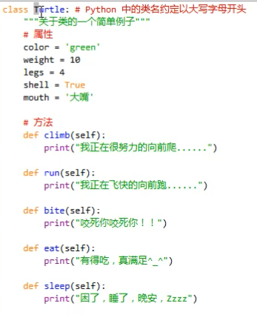

tt=Turtel() 实例对象
tt.bite（）调用方法
oo面向对象特征:
class Mylist(list) ： 继承list的类
pass 什么都不会操作 代码桩，站位的作用

xjy037
类是图纸，类实例化后才能变房子
self相当于每间房子门牌号
同一个类可以生成不同的对象，对象方法被调用对象会将自身作为第一个参数传给self，接受到self后，python就会知道是哪个对象在调用方法
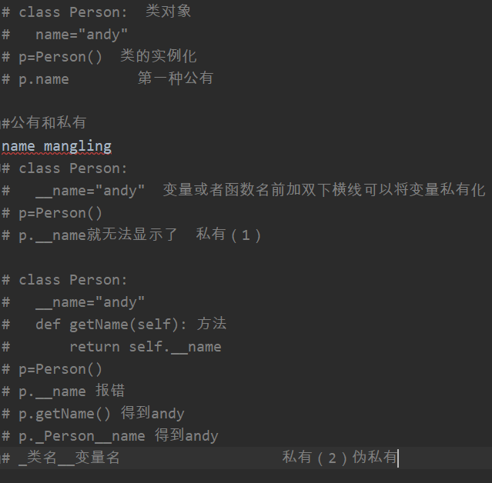

xjy038
“Python中函数和方法的区别：函数要手动传self，方法不用传self。如果是一个函数，用类名去调用，如果是一个方法，用对象去调用。”

